界面&功能
武道台系统 |  |  |  | 功能规则

 | 功能入口 |  |  |  | 基本规则
 |  |  |  |  | 1.设计目的是什么
 | 1.主界面点击【武道台】图标进入或者和NPC对话打开界面 |  |  |  | ▶ | 提供玩家体现战力的玩法
 |  |  |  |  | 2.解锁方式
 |  |  |  |  | ▶ | 根据玩家等级解锁
 |  |  |  |  | 3.基本规则
 |  |  |  |  | ▶ | 通过排名来分层玩家
 |  |  |  |  | ▶ | 玩家通过匹配机制匹配对手进行战斗
 |  |  |  |  | ▶ | 通过战斗来决定排名，胜利则更换排名，失败则排名不变。
 | 参考图标 |  |  |  | ▶ | 需要加入机器人来避免完全匹配不到人的情况
 |  |  |  |  | 4.数值节奏
 |  |  |  |  | ▶ | 匹配机制完善
 |  |  |  |  | ▶ | 机器人实力的数值需要根据段位分层
 |  |  |  |  | ▶

 | 主界面【当前为示例】
1
2
3
 |  | 1.功能标题 |  |  | 1.功能标题
 |  | ▶ | 显示功能标题 |  | ▶ | 显示功能标题
 |  | ▶ | 问号按钮：点击弹出系统说明帮助界面 |  | ▶ | 关闭按钮：点击关闭界面。
 |  | 2.关闭按钮 |  |  | 2.帮助、关闭按钮
 |  | ▶ | 关闭按钮：点击关闭界面。 |  | ▶ | 问号按钮：点击弹出系统说明帮助界面
 |  | 3.背景底图 |  |  | 3.背景底图
4
 |  | ▶ | 需要有一张符合主体的背景底图 |  | ▶ | 需要有一张符合主体的背景底图
 |  | 4.匹配底框 |  |  | 4.匹配底框
 |  | ▶ | 需要有一个底框来凸显匹配功能的显眼 |  | ▶ | 需要有一个底框来凸显匹配功能的显眼
 |  | 5.匹配按钮
 |  | ▶ | 点击匹配后弹出匹配界面 |  | 5.匹配
 |  | ▶ | 匹配按钮最好做个特殊的样式，突出显眼 |  | ▶ | 匹配规则
 |  | ▶ | 匹配成功后玩家进入武道台地图进行战斗，战斗会有胜利和失败2种结果 |  |  | 根据玩家排名来进行匹配，只会匹配比玩家排名高的，在100名范围内随机匹配一个人，如果玩家已经是第一名，匹配的按钮改为领取奖励，点击领取战斗胜利奖励。
6
 |  |  | 胜利界面（查看下面的胜利界面参考） |  | ▶ | 玩家数据
5
 |  |  | 失败界面 |  |  | 玩家在有段位后就进入数据库，记录玩家的信息、战斗属性、排名等数据
 |  | 6.次数显示 |  |  | ▶ | 机器人数据
 |  | ▶ | 显示玩家当前剩余的匹配次数 |  |  | 需要根据积分配置机器人相关数据
 |  | ▶ | 玩家每天可以购买次数，点击+号弹出快捷购买通用界面
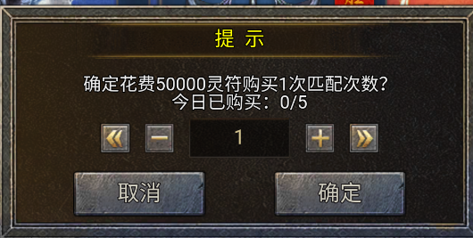
 |  |  |  |  | ▶ | 匹配界面表现
 |  |  |  |  |  | 点击匹配按钮后，弹出匹配界面。
 |  |  |  |  |  | 匹配中界面：中间显示头像，且一直在随机图标变换，表示正在随机搜索目标，下面显示匹配的时间
 |  |  |  |  |  | 匹配成功界面：显示匹配成功对象的头像、名字、排名
 |  |  |  |  |  | 匹配成功后就可以进入副本，需要倒计时倒数3秒后再传送进入副本，在最下面显示倒计时。
 |  |  |  |  | ▶ | 战斗规则
 |  |  |  |  |  | 玩家匹配成功后，会进入一个单人副本，副本内只有玩家自己和匹配到的敌方。
 |  |  |  |  |  | 双方分为2个阵营，采用正常的战斗逻辑进行战斗。
7
8
 |  |  |  |  |  | 玩家可以自己控制战斗，敌方是自动战斗AI进行战斗。
9
 |  | 7.我的武道令 |  |  |  | 战斗时间为3分钟，成功击败敌方则战斗胜利，3分钟没击败敌方或者被敌方击败都算失败。
 |  | ▶ | 显示我当前的武道货币 |  |  | 战斗胜利或失败后弹出战斗结算界面，点击界面然后结算数据发放奖励，退出副本，销毁副本。
 |  | ▶ | 武道商店按钮：点击打开商店界面 |  | ▶ | 挑战奖励
 |  | 8.我的排名 |  |  |  | 根据战斗结果分为2种奖励，奖励可配置
 |  | ▶ | 显示我当前的排名 |  |  | 胜利奖励
 |  | ▶ | 查看排名按钮：点击打开排行榜 |  |  | 失败奖励
 |  | 9.我的排名奖励 |  |  | ▶ | 排名改变规则
 |  | ▶ | 显示我当前排名的奖励，最多显示3个奖励即可 |  |  | 玩家默认开始的时候排名都是1001名。
 | 未加标注界面 | ▶ | 排名奖励按钮：点击打开奖励界面（具体查看下面的排名奖励信息界面） |  |  | 玩家战斗胜利则互换排名，失败则排名不变。
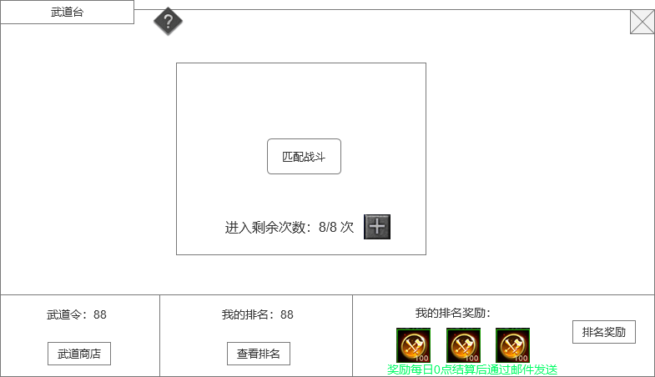
 |  |  |  |  | 6.次数
 |  |  |  |  | ▶ | 每次匹配需要消耗1次次数，没有次数就不能进行匹配，点击匹配提示“您已没有匹配次数。”
 |  |  |  |  | ▶ | 次数每天0点恢复，上限最高6次.
 |  |  |  |  | ▶ | 可以花费元宝购买次数，购买每天有次数限制，暂定限制每天5次，每次购买100元宝。次数达到上限则不能购买。

 |  |  |  |  | 7.查看排行按钮
 |  |  |  |  | ▶ | 排名规则根据玩家积分进行排名
 |  |  |  |  | ▶ | 排名奖励：一天结算一次，每日0点结算，根据排名通过邮件发送奖励。

 |  |  |  |  | 8.红点规则
 |  |  |  |  | ▶ | 有匹配次数没用完时，武道台主界面按钮增加红点

 | 排行奖励界面
2
1
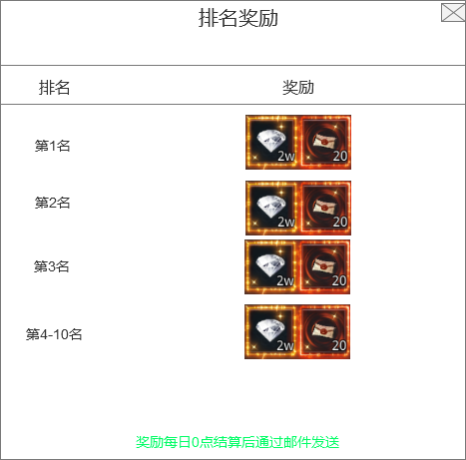
 |  | 1.功能标题 |  |  | 1.功能标题
 |  | ▶ | 显示功能标题 |  | ▶ | 显示功能标题
 |  | 2.关闭按钮 |  |  | 2.帮助、关闭按钮
 |  | ▶ | 关闭按钮：点击关闭界面。 |  | ▶ | 关闭按钮：点击关闭界面。
 |  |  |  |  | 3.玩家排名列表
 |  | 3.玩家排名列表 |  |  | ▶ | 排名列表信息包含玩家排名，玩家名字、玩家积分、奖励
 |  | ▶ | 排名列表信息包含玩家排名，玩家名字、奖励 |  |  | 排名前3的数字可以用好看的图片
3
 |  |  | 排名前3的数字可以用好看的图片 |  |  | 奖励道具点击可弹出道具tips框
 |  |  | 排名列表可上下滑动。 |  |  | 排名列表可上下滑动。
 |  | 4.提示文本 |  |  | 4.底部信息框
 |  | ▶ | 显示固定的文本内容即可，文本可以加颜色区分，比如绿色 |  | ▶ | 显示自己的排名，自己的积分
 |  |  |  |  |  | 显示提示文字

4

 | 匹配中界面

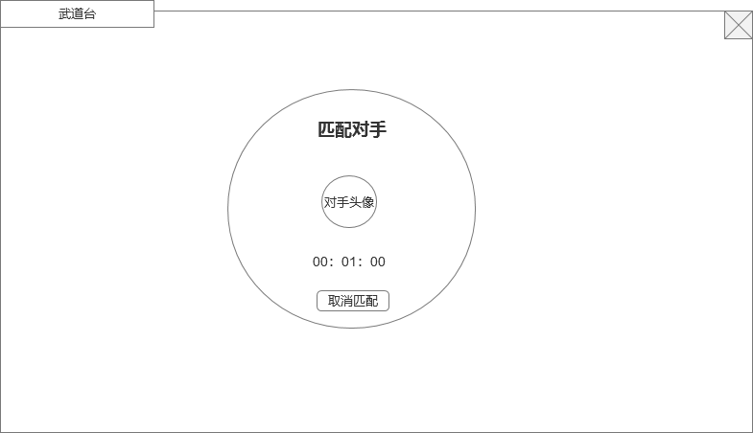
 |  | 1.标题 |  |  | 1.标题
 |  | ▶ | 显示界面标题 |  | ▶ | 显示界面标题
 |  | 2.匹配底框 |  |  | 2.自己的信息
1
 |  | ▶ | 匹配界面底框 |  | ▶ | 显示自己的头像、名字、积分信息
 |  | 3.匹配对手的头像 |  |  | 3.匹配的时间
 |  | ▶ | 在匹配中状态时，头像一直在随机变换图标，表示正在随机搜索目标 |  | ▶ | 显示玩家匹配的时间
2
4
 |  | 4.匹配时间 |  |  | 4.匹配状态
 |  | ▶ | 显示匹配的时间 |  | ▶ | 匹配的时候显示匹配中
 |  | 5.取消匹配按钮 |  |  | 5.对手信息
 |  | ▶ | 点击取消匹配状态 |  | ▶ | 只显示头像，且匹配过程中一直在随机变换图标，表示正在随机搜索目标
 |  |  |  |  | 6.匹配界面处理
 |  |  |  |  | ▶ | 匹配的时候界面需要加蒙版，不允许玩家操作其他内容。

3
5

 | 匹配到其他玩家界面

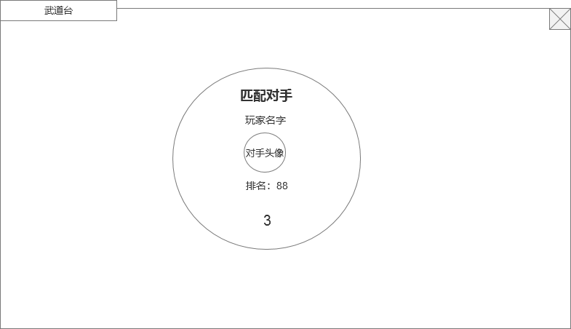
1
 |  | 1.标题 |  |  | 1.标题
 |  | ▶ | 显示界面标题 |  | ▶ | 显示界面标题
 |  | 2.对手信息 |  |  | 2.自己的信息
 |  | ▶ | 显示对手的头像、名字、排名 |  | ▶ | 显示自己的头像、名字、积分信息
 |  | 3.倒计时时间 |  |  | 3.倒计时时间
 |  | ▶ | 显示玩家进入副本的倒计时，默认3秒 |  | ▶ | 显示玩家进入副本的倒计时
2
 |  |  |  |  | 4.匹配状态
 |  |  |  |  | ▶ | 匹配完成的时候显示匹配成功
 |  |  |  |  | 5.对手信息
 |  |  |  |  | ▶ | 显示对手的头像、名字、积分

3

 | 战斗胜利/失败弹窗界面（失败界面把胜利文字改为失败，界面整体颜色亮色改为灰暗色，布局不变）

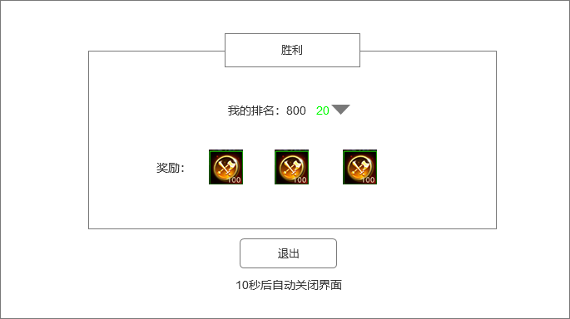
1
 |  | 1.标题和底框
 |  | ▶ | 显示界面标题，需要有胜利和失败2种
 |  | 2.我的排名变化
 |  | ▶ | 显示我的排名变化，如果是胜利，后面还需要加上上升的名次数值，用绿色显示，还有上升的箭头。
2
 |  | 3.奖励信息
 |  | ▶ | 显示玩家此次战斗的奖励
 |  | 4.退出按钮
 |  | ▶ | 点击退出副本，关闭界面

3
4

参考界面
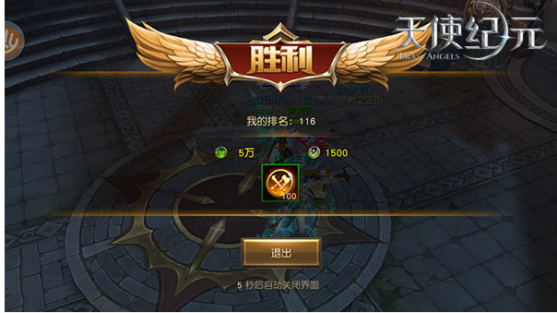
参考图

 | 参考游戏—

 | 主界面

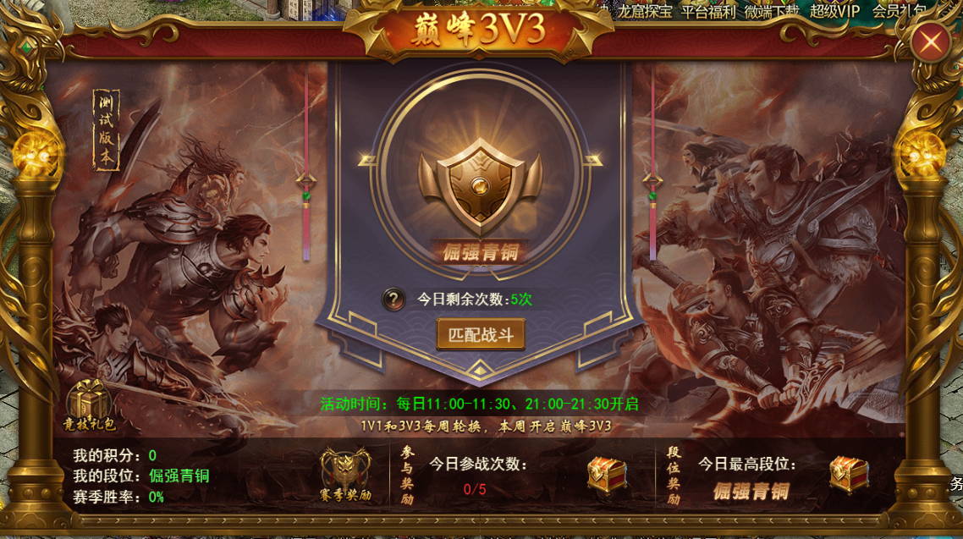

 | 匹配界面

 | 战斗胜利界面

